NDC
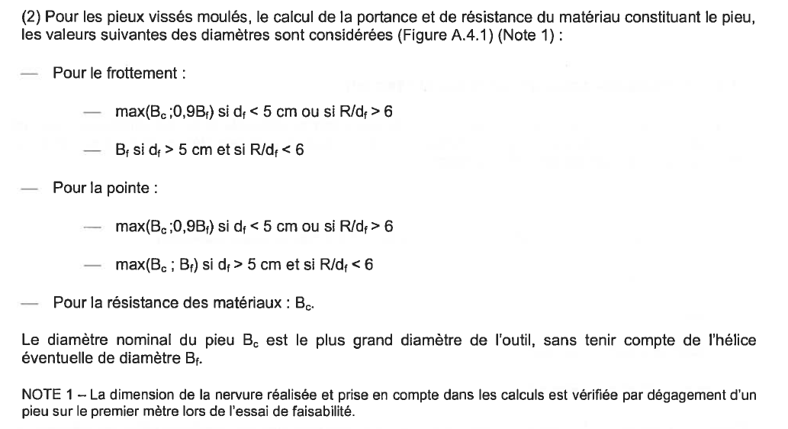
 |  |  | 48, rue Jules Verne - B.P. 90114 - 35301 FOUGÈRES CEDEX Tél. 02.99.99.11.26 - Télécopie 02.99.99.49.99

Dimensionnement des pieux selon l'Eurocode 7 (NF P 94-262)

Affaire: |  |  |  |  | Ouvrage: |  |  |  |  |  |  |  |  | Type | Pieu |  |  | Choix du modèle | 1
N° Affaire: |  |  |  |  | Sondage: |  |  |  |  | 2025-04-13 |  |  |  | Catégorie du pieu | 6 |  | Nb couches | 0
 |  |  |  |  |  |  |  |  |  |  |  |  |  | Ref (NGF) | 100
 |  |  |  |  |  |  |  |  |  |  |  |  |  | N° Couche | Prof toit (m) | Prof base (m) | NGF Base couche | Type Sol (NF P 94-262) | pl*/qc (MPa) | Courbe | a | b | c | Fsol (MPa) | αpieu-sol | qs calc. (t/m²) | qs max (t/m²) | qs retenu (t/m²) | kp / kc max | Em (MPa) | Méthode de calcul |  |  |  |  | Foré tarière creuse
Données d'entrée: |  |  | Pieux N° |  |  |  |  |  |  |  |  |  | 1 | 11 | 0 | 0 | 100 |  |  | #N/A | #N/A | #N/A | #N/A |  | #N/A |  | #N/A | #N/A | #N/A |  | Pressio. | 1 |  |  |  | Vissé moulé
 |  |  |  |  |  | Essai de traction: | Non |  |  |  |  |  | 2 | 12 | 0 | 0 | 100 |  |  | #N/A | #N/A | #N/A | #N/A |  | #N/A |  | #N/A | #N/A | #N/A |  | Pressio. | 1 |  |  |  | Battu moulé
Type de pieux: |  | FTC FTCD |  |  |  | Pieux armé sur toute la hauteur: | Non |  |  |  |  |  | 3 | 13 | 0 | 0 | 100 |  |  | #N/A | #N/A | #N/A | #N/A |  | #N/A |  | #N/A | #N/A | #N/A |  | Pressio. | 1 |  |  |  | Foré simple
ELSc |  |  | T |  |  | Contrôle renforcé d'intégrité: | Non |  |  |  |  |  | 4 | 14 | 0 | 0 | 100 |  |  | #N/A | #N/A | #N/A | #N/A |  | #N/A |  | #N/A | #N/A | #N/A |  | Pressio. | 1
ELSqp |  |  | T |  |  | Garantie de bonne exécution de l'encastrement: | Non |  |  |  |  |  | 5 | 15 | 0 | 0 | 100 |  |  | #N/A | #N/A | #N/A | #N/A |  | #N/A |  | #N/A | #N/A | #N/A |  | Pressio. | 1
ELU |  |  | T |  |  | Type de bâtiment: | Habitation |  |  |  |  |  | 6 | 16 | 0 | 0 | 100 |  |  | #N/A | #N/A | #N/A | #N/A |  | #N/A |  | #N/A | #N/A | #N/A |  |  | #N/A
ELA |  | 0.00 | T |  |  |  |  |  |  |  |  |  | 7 | 17 | 0 | 0 | 100 |  |  | #N/A | #N/A | #N/A | #N/A |  | #N/A |  | #N/A | #N/A | #N/A |  |  | #N/A
Séisme | 0.00 | T | q = |  |  |  |  |  |  |  |  |  | 8 | 18 | 0 | 0 | 100 |  |  | #N/A | #N/A | #N/A | #N/A |  | #N/A |  | #N/A | #N/A | #N/A |  |  | #N/A
Charge traction ELS qp |  | 0.00 | T |  |  |  |  |  |  |  |  |  | 9 | 19 | 0 | 0 | 100 |  |  | #N/A | #N/A | #N/A | #N/A |  | #N/A |  | #N/A | #N/A | #N/A |  |  | #N/A
Charge traction ELU FOND: |  | 0.00 | T | Charge traction ELA |  | 0.00 | T |  |  |  |  |  | 10 | 110 | 0 | 0 | 100 |  |  | #N/A | #N/A | #N/A | #N/A |  | #N/A |  | #N/A | #N/A | #N/A |  |  | #N/A
Charge traction ELS: |  | 0.00 | T | Résistance fc28 béton: |  | 30 | Mpa |  |  |  |  |  | 11 | 111 | 0 | 0 | 100 |  |  | #N/A | #N/A | #N/A | #N/A |  | #N/A |  | #N/A | #N/A | #N/A |  |  | #N/A
Modèle |  | 1 |  |  |  |  |  |  |  |  |  |  | 12 | 112 | 0 | 0 | 100 |  |  | #N/A | #N/A | #N/A | #N/A |  | #N/A |  | #N/A | #N/A | #N/A |  |  | #N/A
Ce |  | 1
Nombre de couches: |  | 0 |  |  |  | La profondeur de la couche d'ancrage est de: | 0.00 m
Niveau PFT : |  | 100.00 m | NGF |  |  |  |  |  |  |  |  |  |  |  |  |  |  |  |  |  |  |  |  |  |  |  |  |  | Compression |  |  |  | Traction
Couches |  | Horizon (*) | Pl* | Type de sol |  | Qs | Kp |  |  |  |  |  |  |  |  | Psi 2 | Psi 0 |  |  | profondeur | ELSqp | ELSc | ELUF | ELA | kp |  |  | profondeur | ELSqp | ELSc | ELUF | ELA | ELSqp | ELSc | ELUF | ELA | kp
Sol n° 1 |  | 100.00 m |  |  |  | #N/A | #N/A |  |  |  |  |  |  |  | Habitation | 0.3 | 0.7 |  | 0.42 | #N/A | #N/A | #N/A | #N/A | #N/A | #N/A |  | 0.42 | #N/A | #N/A | #N/A | #N/A | #N/A | #N/A | #N/A | #N/A | #N/A | #N/A
 |  |  |  |  |  |  |  | #N/A |  |  |  |  |  |  | Bureaux | 0.3 | 0.7 |  | 0.52 | #N/A | #N/A | #N/A | #N/A | #N/A | #N/A |  | 0.52 | #N/A | #N/A | #N/A | #N/A | #N/A | #N/A | #N/A | #N/A | #N/A | #N/A
 |  |  |  |  |  |  |  |  |  |  |  |  |  |  | Lieux de réunion | 0.6 | 0.7 |  | 0.62 | #N/A | #N/A | #N/A | #N/A | #N/A | #N/A |  | 0.62 | #N/A | #N/A | #N/A | #N/A | #N/A | #N/A | #N/A | #N/A | #N/A | #N/A
 |  |  |  |  |  |  |  |  |  |  |  |  |  |  | Commerces | 0.6 | 0.7 |  | 0.72 | #N/A | #N/A | #N/A | #N/A | #N/A | #N/A |  | 0.72 | #N/A | #N/A | #N/A | #N/A | #N/A | #N/A | #N/A | #N/A | #N/A | #N/A
 |  |  |  |  |  |  |  |  |  |  |  |  |  |  | Stockage | 0.8 | 1 |  | 0.82 | #N/A | #N/A | #N/A | #N/A | #N/A | #N/A |  | 0.82 | #N/A | #N/A | #N/A | #N/A | #N/A | #N/A | #N/A | #N/A | #N/A | #N/A
 |  |  |  |  |  |  |  |  |  |  |  |  |  |  | Réservoirs | 1 | 1 |  | 0.92 | #N/A | #N/A | #N/A | #N/A | #N/A | #N/A |  | 0.92 | #N/A | #N/A | #N/A | #N/A | #N/A | #N/A | #N/A | #N/A | #N/A | #N/A
 |  |  |  |  |  |  |  |  |  |  |  |  |  |  | Vent | 0 | 0.6 |  | 1.02 | #N/A | #N/A | #N/A | #N/A | #N/A | #N/A |  | 1.02 | #N/A | #N/A | #N/A | #N/A | #N/A | #N/A | #N/A | #N/A | #N/A | #N/A
 |  |  |  |  |  |  |  |  |  |  |  |  |  |  | Neige | 0 | 0.5 |  | 1.22 | #N/A | #N/A | #N/A | #N/A | #N/A | #N/A |  | 1.22 | #N/A | #N/A | #N/A | #N/A | #N/A | #N/A | #N/A | #N/A | #N/A | #N/A

(*): L'horizon correspond à la cote NGF du bas de la couche considérée |  |  |  |  |  |  |  |  |  |  |  |  |  |  |  |  |  |  |  |  |  |  |  |  |  |  |  |  |  |  |  | MODEL | PROFANCRAGE
 |  |  |  |  |  |  |  |  |  |  |  |  |  |  |  |  |  |  |  |  |  |  |  |  |  |  |  | #N/A | #N/A |  |  | 1 | 0
Vérification de la résistance à la compression du béton: |  |  |  |  |  |  | cf 6.4.3.1.(3) et (9), tableau 6.4.1.1 |  |  |  |  |  |  |  |  |  |  |  |  |  |  |  |  |  |  |  |  |  |  |  |  | 2 | 0
 |  |  |  |  |  |  |  |  |  |  | fck* | 19.49 MPa |  |  |  |  |  |  |  |  |  |  |  |  |  |  |  |  |  |  |  | 3 | 0
Contrainte de compression du béton: |  |  |  |  |  |  |  |  |  |  | alphaCC | 0.8 | GammaC béton | 1.5 |  |  |  |  |  |  |  |  |  |  |  |  |  |  |  |  |  | 4 | 0
L'inégalité suivante doit être vérifiée: σbéton ≤ σcmoy avec σcmoy = |  |  |  |  |  | où: |  |  | Admissible sans CR |  |  |  |  |  |  |  |  |  |  |  |  |  |  |  |  |  |  |  |  |  |  | 5 | 0
avec k1 = | 1.35 | k2 = | 1.14 | k3 = | 1.00 | Cmax = | 30 MPa |  |  |  |  |  |  |  |  |  |  |  |  |  |  |  |  |  |  |  |  |  |  |  |  | 6 | 0
 |  |  |  |  |  |  |  |  |  |  |  |  |  |  |  |  |  |  |  |  |  |  |  |  |  |  |  |  |  |  |  | 7 | 0
Soit: | @ELU | σbéton = | 0.00 MPa | inférieure à | fcd = | 10.40 MPa | Vérifié | ELU | 10.40 MPa | CR UTILE | Non |  |  |  |  |  |  |  |  |  |  |  |  |  |  |  |  |  |  |  |  | 8 | 0
Soit: | @ELS | σbéton = | 0.00 MPa | inférieure à | σcmoy = | 5.85 MPa | Vérifié | ELS | 5.85 MPa |  |  |  |  |  |  |  |  |  |  | profondeur | ELSqp | ELSc | ELUF | ELA | kp |  |  |  |  |  |  | 9 | 0
 |  |  |  |  |  |  |  |  |  |  |  |  |  |  |  |  |  |  | 0.42 | #N/A | #N/A | #N/A | #N/A | #N/A | #N/A |  |  |  |  |  |  | 10 | 0
Vérification de la charge de fluage (ELS): |  |  |  |  |  |  | cf 9.2.4.(1), 14.2.1, 14.2.2, annexe F |  |  |  |  |  |  |  |  |  |  |  | 0.52 | #N/A | #N/A | #N/A | #N/A | #N/A | #N/A
 |  |  |  |  |  |  |  |  |  |  |  |  |  |  |  |  |  |  | 0.62 | #N/A | #N/A | #N/A | #N/A | #N/A | #N/A
 |  |  | où Rc;cr;k calculé ci-dessous |  |  |  | Calcul de Rb;k (pointe) et Rs;k (frottement): |  |  |  |  |  |  |  |  |  |  |  | 0.72 | #N/A | #N/A | #N/A | #N/A | #N/A | #N/A
 |  |  |  |  |  |  |  |  |  |  |  |  |  |  |  |  |  |  | 0.82 | #N/A | #N/A | #N/A | #N/A | #N/A | #N/A
 |  |  |  |  |  |  |  |  |  |  |  |  |  |  |  |  |  |  | 0.92 | #N/A | #N/A | #N/A | #N/A | #N/A | #N/A
 |  |  |  |  |  |  |  |  |  |  |  |  |  |  |  |  |  |  | 1.02 | #N/A | #N/A | #N/A | #N/A | #N/A | #N/A
 |  |  |  |  |  |  |  |  |  |  |  |  |  |  |  |  |  |  | 1.22 | #N/A | #N/A | #N/A | #N/A | #N/A | #N/A

avec les coefficients: |  | γR; d1 = | #N/A | γR; d2 = | 1.10

Combinaison caractéristique (γcr = 0,9) : |  |  |  |  |  |  | #N/A
Charge axiale Fd: |  | 0.00 T | #N/A | Charge de fluage de compression Rc;cr;d: |  |  | #N/A
Combinaison quasi-permanente (γcr = 1,1): |  |  |  |  |  |  | #N/A
Charge axiale Fd: |  | 0.00 T | #N/A | Charge de fluage de compression Rc;cr;d: |  |  | #N/A
Vérification de la traction ELS |  |  |  |  |  |  | #N/A
Charge de traction ELSqp: |  | 0.00 T | inférieure à | 15% résistance frottement Rs: |  |  | #N/A
Vérification de la traction ELS |  |  |  |  |  |  | #N/A
Charge de traction ELScar: |  | 0.00 T | inférieure à | Charge de fluage de traction Rt,cr,d: |  |  | #N/A

Vérification de la portance d'un pieu (ELU GEO): |  |  |  |  |  |  | cf 9.2.1.1, 9.2.1.3, 9.2.4, Tableau C.2.3.1, Annexe F
L'inégalité suivante doit être vérifiée |  |  |  | avec
avec: | γb, γs = | 1.10 | (durable et transitoire) |  | γb, γs = | 1.00 | (accidentel) |  |  |  | 42
...
Soit: |  | Charge à reprendre Fc;d: | 0.00 T | #N/A | Portance Rc;d: | #N/A | #N/A
 |  | Charge en traction accidentelle : | 0.00 T | inférieure à | Rc;d traction, acc: | #N/A | #N/A

Caractéristiques retenues pour le pieu: |  |  |  |  | Diamètre: | 0.42 m
 |  |  |  |  | Profondeur : | #N/A
 |  |  |  |  | Longueur d'ancrage dans le substratum : | #N/A
 |  |  | Ou rentrer manuellement le diamètre voulu:

 |  |  | Ancrage mini dans substratum:

 |  |  |  | Vérification béton: | OK

Dimensionnement Général
41 | Nombre de cas (u) |  | Lg maxi (m)
 |  |  | 15
...
Lancer le calcul
...
Tous les pieux sont vérifiés
...
cas | ELSc | ELSqp | ELU | ELA
1 |  |  | 0.00 T
2 |  |  | 0.00 T
3 |  |  | 0.00 T
4 |  |  | 0.00 T
5 |  |  | 0.00 T
6 |  |  | 0.00 T
7 |  |  | 0.00 T
...

